カメラ基本機能
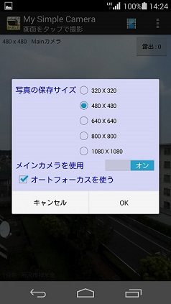
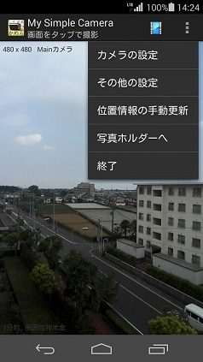
区分 | 説明項目 | 説明 | 解説
インストール | 事前準備 | アンドロイド端末の設定→セキュリティ画面で、提供元不明アプリのインストールを許可するにチェックを入れます。 | Google Playで入手したアプリ以外はこの手続きが必要になります。作者が信頼できない場合は許可してはいけません。
 | インストールの実行 | mysimplecamera_16xxxx_xxxx.apkを端末に保存し、タップします。許可項目を確認してインストールをタップします。 | アプリを使用するためには、写真撮影・位置情報取得・共有のためのSDカード保存の許可が必要です。
写真 | 撮影 | 起動するとプレビューが表示されるので画面をタップすると撮影します。 | 手ブレ防止機能は無いので、オートフォーカス（デフォルト）が効いてシャッター音がするまで機器を動かさないようにしてください。
 | 写真サイズ設定 | 上部アクションバー右端をタップするとメニューが表示されるので「カメラの設定」を選択します。「写真の保存サイズ」を選んで「OK」をタップして下さい。 | 変更が成功すると、プレビュー左上のサイズ表示が変わります。本アプリはプリントすることを目的にしていないので他のアプリで共有しやすい小さいサイズに限定しています。また、立てたまま撮影しやすいように正方形としています。
 | カメラを切り替える | 「メインカメラを使用」をOFFにすると自撮カメラに切り替ります。 | カメラの切り替えは次回起動した時に有効になります。 機種によって、自撮モードで保存した写真が逆さまになる場合があります。その場合は機器を逆さまにして撮影してください。（対策できるか未確認）
 | オートフォーカスを使う | 画面をタップすると、オートフォーカスが効き１秒後くらいにシャッターが切れます。 | オートフォーカス機能の無い機種の場合は、チェックを外さないとシャッターが切れません。（自動判定が上手く行かない機種・エミュレーターがあるので手動切り替えにした。）

カメラ関連機能
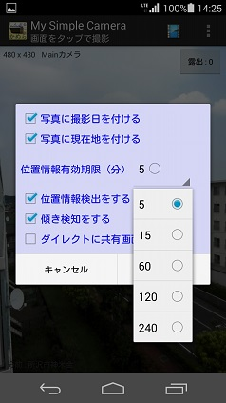
区分 | 説明項目 | 説明 | 解説
写真の付加情報 | 撮影日を付ける | メニュー⇒その他の設定をタップし「写真に撮影日を付ける」をチェック、OKをタップします。 | 撮影した写真の右下に撮影日が付けられます。文字のサイズは写真保存サイズに連動して調整されます。
 | 現在地を付ける | 同様に「写真に現在地を付ける」をチェックします。 | 経緯度から現在地変換サービスを利用していますが、失敗した場合---が表示されます。
 | 位置情報有効期限 | 記録した位置情報が何分間有効か設定します。 | 位置情報の取得は電池やパケットを消耗するので、記録した情報が有効期限内である場合、自動検出をしない仕様になっています。再検知しない場合はメニューの手動更新をして下さい。
 | 位置情報（自動）検出をする | チャックを入れると、有効期限が切れている場合に自動検出します。 | この場合でも手動更新はいつでも可能です。
 | 傾き検出をする | チェックをいれると、機器の傾きを検出して写真の向きを調整します。 | 傾き検出は電池を消耗します。常に縦位置で撮影する場合はチェックを外すことをお勧めします。また、写真は正方形なので横向きに撮影しても意味はありません…
 | ダイレクトに共有画面へ | チェックを入れると、シャッターを押したあと自動的に共有画面へジャンプします。 | 撮影⇒コメント記入⇒他のアプリ等へ共有が手早く行えます。

写真ホルダー
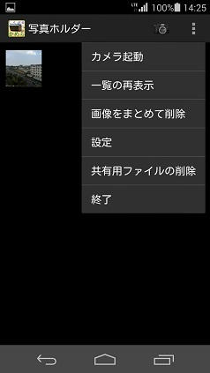
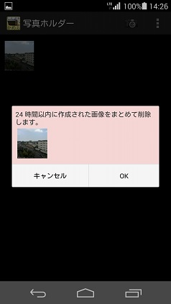
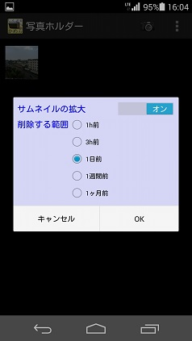
区分 | 説明項目 | 説明 | 解説
写真ホルダー | 撮影した写真の確認 | カメラのプレビューからメニューの「写真ホルダー」をタップするか上部バーのフィルムアイコンをタップすると保存されている写真の一覧が表示されます。 | カメラの起動または上部バーのカメラアイコンをタップすると、カメラのプレビュー画面へ移ります。
 | 削除 | 写真を長押し、「削除」を選んで確認後削除します。
 | まとめて削除 | メニューの「画像をまとめて削除」を押すと最近撮影した写真をまとめて削除できます。
 | サムネイルの拡大 | 設定⇒サムネイルの拡大をオンにします。 | デフォルトで拡大されています。画面に多量のサムネイルを表示したい時はオフにして下さい。 なお、サムネイルはDBにbyteデータとして保存されています。
 | 削除する範囲 | まとめて削除する範囲を設定します。
 | 共有用ファイルの削除 | 共有のために保存してあるファイルをまとめて削除します。 | 共有ファイルはSDカードの「ForShare」というホルダーに写真ホルダーとは別に保存されており、ファイルマネージャ等で確認できます。一方、写真ホルダーの写真は他のアプリから直接見ることはできません。 新しい機種では、localファイルの共有を許されていないようなので一旦ForShareにコピーしています。
 | 写真の共有 | 写真を長押し、「共有」を選んで他のアプリへ共有させることができます。 | 写真とテキスト（撮影日時・撮影場所・コメント）が同時に共有されますが、受け取るアプリにより片方しか処理できない場合があります。一度テストしてみて確認して下さい。

コメント付き共有
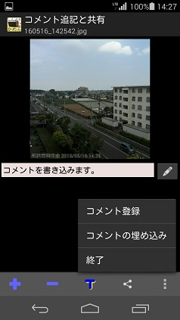
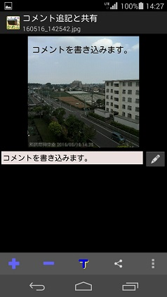
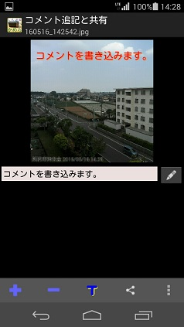
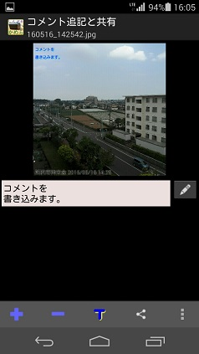
区分 | 説明項目 | 説明 | 解説
コメント付き共有 | コメント付き共有の起動 | 写真ホルダーの一覧から写真を選んでタップ、またはカメラで撮影後直接移行できます。 | カメラメニューの「その他の設定」で「ダイレクトに共有画面へ」をチェックしておく必要があります。
 | コメントの作成 | 写真したのスペースへコメントを書き込み、右側の鉛筆アイコンをタップするかメニューのコメント登録をタップするとコメントが保存されます。 | 保存したコメントは後から編集できます。起動すると以前保存した内容が表示されます。
 | コメントの埋め込み | 写真に保存したコメントを画像として埋め込みます。 | コメントは一度保存しないと埋め込みできません。 コメントを修正・保存すれば埋め込み画像も作り直せます。 コメントを埋め込んだ写真は写真ホルダーには保存されません。（SDカードのForShareホルダーにあります。）
 | コメントの拡大・縮小 | 下部バーの＋－アイコンをタップすると埋め込んだコメントを拡大・縮小できます。 | 最大、画面一行に４文字程度まで拡大できますが、画面から外れた部分は切り捨てられます。コメントを改行⇒保存してからもう一度埋め込んで下さい。
 | コメントの文字色変更 | 下部バーのTアイコンをタップすると文字の色が切り替り、画面で確認できます。 | 黒・青・緑・赤・茶の５色です。（追加は容易）
 | 共有 | 下部バーの「共有アイコン」を押すと共有させるアプリが選べます。 | 常に同じアプリしか共有しないなら｢常時｣にすると早いですが、解除する時はアプリの管理から該当アプリを選び設定初期化しないといけません。 LINEへは写真とコメント（文字）を同時に送れないようです。そんな時、本アプリの文字埋め込み＆共有を使うと、一種のスタンプ？的なインパクトがあります。

